2022_08_data
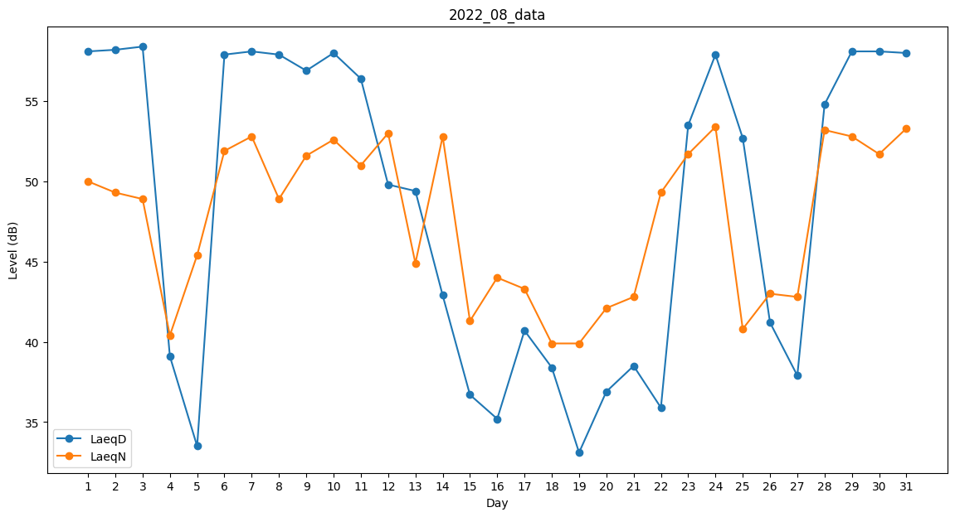
Day | LaeqD | LaeqN
1 | 58.1 | 50
2 | 58.2 | 49.3
3 | 58.4 | 48.9
4 | 39.1 | 40.4
5 | 33.5 | 45.4
6 | 57.9 | 51.9
7 | 58.1 | 52.8
8 | 57.9 | 48.9
9 | 56.9 | 51.6
10 | 58 | 52.6
11 | 56.4 | 51
12 | 49.8 | 53
13 | 49.4 | 44.9
14 | 42.9 | 52.8
15 | 36.7 | 41.3
16 | 35.2 | 44
17 | 40.7 | 43.3
18 | 38.4 | 39.9
19 | 33.1 | 39.9
20 | 36.9 | 42.1
21 | 38.5 | 42.8
22 | 35.9 | 49.3
23 | 53.5 | 51.7
24 | 57.9 | 53.4
25 | 52.7 | 40.8
26 | 41.2 | 43
27 | 37.9 | 42.8
28 | 54.8 | 53.2
29 | 58.1 | 52.8
30 | 58.1 | 51.7
31 | 58 | 53.3

